Качество картинки




Картинка хорошего качетсва | Картинка среднего качества | Картинка плохого качества

Три картинки одного и того же разрешения, но разного качетсва. Хорошо видно, что правая гораздо менее четка и расплывчатая, чем левая

Первый случай
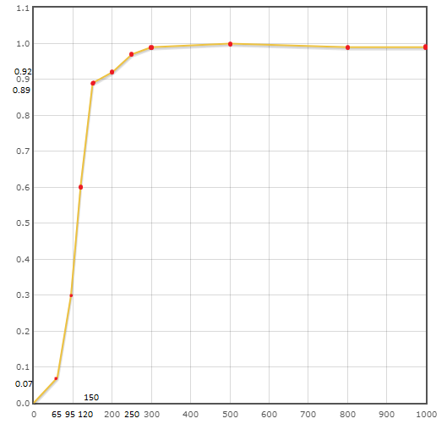
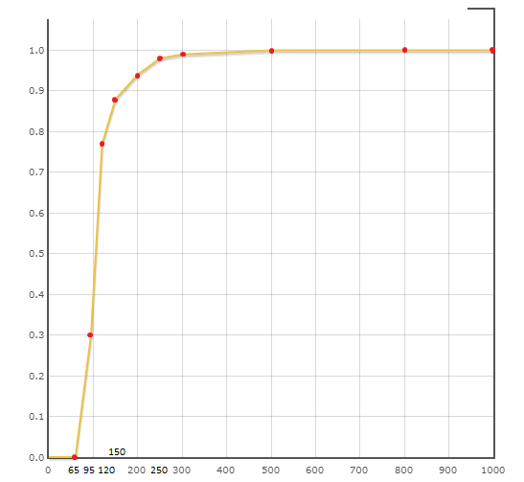
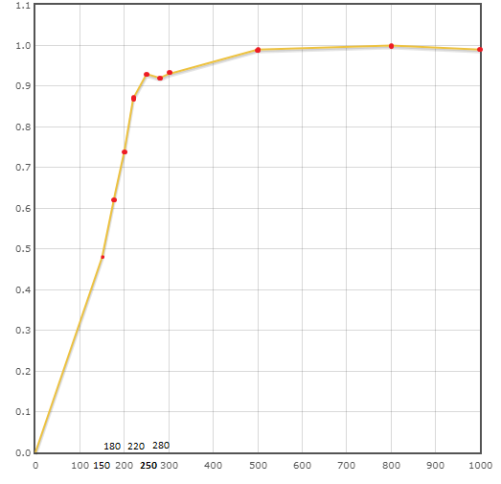

Хорошее качество | Среднее качество | Плохое качетсво

Второй случай
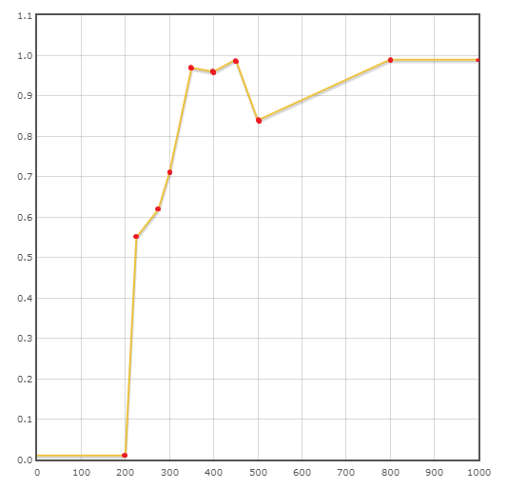
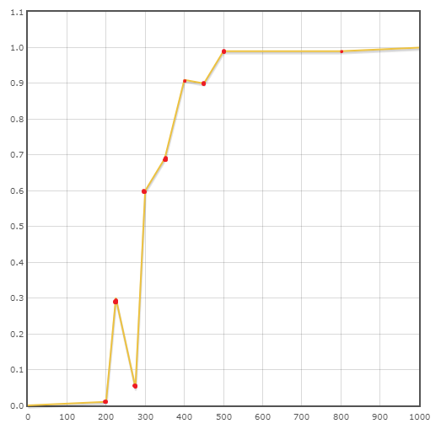
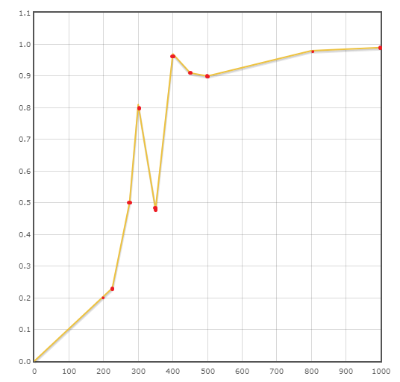

Хорошее качество | Среднее качество | Плохое качетсво

